GitHub
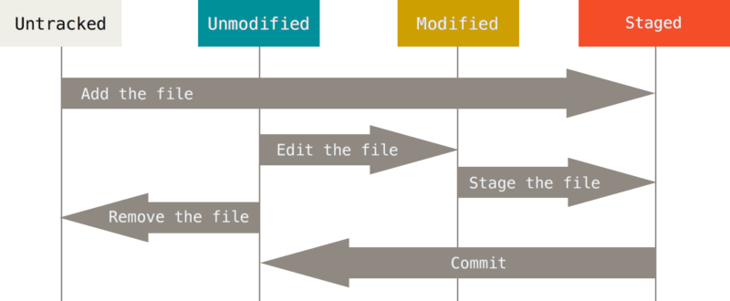
git commit - m | Staged fájlok hozzáadása az adatbázisunkhoz
git pull | GitHub-on található fájlok ellenörzése, hogy módosultak-e
git push | Fájlok feltöltése GitHubra
git clone | Github repo lemásolása
git add | Fájlok hozzáadása a Staged-re követetlenről
git status | Munkaterület ellenörzése

Untracked | A Git nem törődik a fájllal. Ez újonnan létrehozott fájloknál jellemző.
Unmodified | A Git követi a fájlt, és mi nem módosítottuk azt. Ez az újonnan letöltött fájlok állapota.
Modified | A Git követi a fájlt, és mi módosítottuk.
Staged | A Git követi a fájlt, mi módosítottuk, és a módosítás be fog kerülni az adatbázisba.

Hálózati alapismeretek
Számítógépes hálózatok, internethasználat
A számítógépek-hálózatok alatt az egymással kapocslatban lévő önálló számítógép rendszerét értjük. Másik megfogalmazásban: számítógép hálózat autonóm számítógépek összekapcsolt rendszere.
A hálózatok biztosítják, hogy emberek és eszközök kapcsolódjanak össze, függetlenül attól, hogy a világ mely pontján vannak.
Minden hálózat elsődleges célja, hogy biztosítja az információáramlást.
Az internetet a "hálózatok hálózatjának" tartják.

Számítógépes hálózatok célja
Erőforrás megosztás: az eszközök, programok, adatok a felhasználók fizikai helyétől függetlenül bárki számára elérhetőek legyenek.
Nagyobb megbízhatóság: alternatív erőforrások alkalmazása (pl.: fájlok több gépen való tárolása, egyszerre több CPU alkalmazása).
Takarékosság: A kis számítógépek sokkal jobb ár/teljesítmény aránnyal rendelkeznek, mint a nagyobbak.
Skálázhatóság: annak a biztosítása, hogy a rendszer teljesítményét a terhelés növekedésével fokozatosan növelni lehessen újabb szerverek, kliensgépek hozzáadásával.
Kommunikáció: hozzáférés távoli információhoz.

Számítógépes hálózatok összetevői
Állomások: minden számítógép amely csatlakozik a hálózathoz és közvetlenül részt vesz a hálózati kommunikációban.
Megosztott perifériák: nem közvetlenül, hanem az állomásokon keresztül kapcsolódnak a hálózathoz.
Hálózati készülékek: az állomások összekapcsolására használják őket
Hálózati átviteli közegek: az állomások összekapcsolására használják őket

Egyenrangú (peer-to-peer) hálózatok
Ugyanaz az alkalmazás viselkedhet párhuzamosan ügyfélként és kiszolgálóként is
"Peer" = veled egyenrangú felhasználó
A legegyszerűbb egyenrangú hálózat két számítógépet tartalmaz, melyek közvetlenül kapcsolódnak egymáshoz.
A kliens-szerver architektúra ellenéte.
Mindenki egyenlő.
Minden résztvevő peer egyszerre kliens és szerver.
Nincs központi vezérlés, központi adatbázis.
Senkinek nincs globális képe a hálózatról.
Bármilyen megosztott erőforrás elérhető bárki által.
Akkor férhetsz mások erőforrásaihoz, ha megsztod a sajátjaidat.
A peer-ek függetlenek egymástól.
A peer-ek és a kapcsolatok alapvetően megbízhatatlanok. | -Gyakori be- és kilépés
Előnyei | -Könnyen konfigurálható
 | -Egyszerű, nem összetett
 | -Alacsony költségű (nincs dedikált kiszolgáló)
 | -Egyszerű feladatok elvégzésére tökéletes
Hátrányai | -Nincs központosított adminisztráció
 | -Nem biztonságos
 | -Csökkenhet a teljesítmény

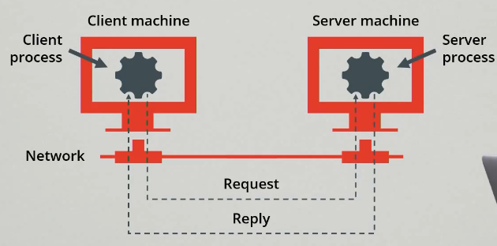
Kliens-szerver modell
A hálózatban működő alkalmazások legtöbbje az ügyfél-kiszolgáló-alkalmazások közé tartozik.
FTP, böngészők, levelezőprogramok.
Az ügyfél oldali és a kiszolgáló oldali komponens.
ügyfél: kérés - kiszolgáló: válasz - ügyfél: kérés - kiszolgáló: válasz stb...
A böngésző például úgy ér el egy weblapot, hogy egy egységes erőforráslokátorral (URL-lel) vagy webcímmel azonosított fájlt kér egy távoli webkiszolgálótól.
A kiszolgáló a válasz után azonnal bontja a kapcsolatot.
FTP és SSH során a kommunikáció végéig tart a kapcsolat

Hálózatok kiterjedése
SOHO - Small office hálózat | -Kisméretű irodákban az otthoni irodákban és az otthonokban telepített hálózatok
 | -Erőforrások megosztása
 | -Általában egyetlen kapcsolattal rendelkeznek az Internet felé
LAN (Local Area Network) | -Földrajzilag korlátozott területen működik (intézményen, gyáron belül).
 | -Nagy sávszélességű átviteli közeget használ.
 | -A helyi rendszergazda végzi a felügyeletét.
 | -Nonstop hozzáférést biztosít a helyi erőforrásokhoz.
 | -Fizikailag egymáshoz közel elhelyezkedő eszközöket köt össze
MAN (Metropolitan Area Network | -Lényegében lokális hálózatok nagyobb változata, és általában hasolnó technológiára épül.
 | -Azért soroljuk mégis külön kategóroába, mert kidolgoztak számukra egy szabványt: DQDB (Distributed Queue Dual Bus).
WAN | -Nagy földrajzi területeket fed le.
 | -Hozzáférés viszonylag lassú.
 | -Nonstop és időszakos csatlakozás.
 | -Globális elhelyezkedésű eszközöket köt össze.
 | -Részei a hosztok (host) és az őket összekapcsoló kommunikációs alhálózat (communication subnet) vagy röviden alhálózat.
 | -Az alhálózat feladata az özenetek továbbítása a hosztok között.
 | -Az alhálózat részei az átviteli vonalak (más néven áramkörök, csatornák, trönkök) és a kapcsolóelemek.
 | -A kapcsolóelemek olyan speciális számítógépek, amelyeket két vagy több átviteli vonal összekapcsolására használnak

Hálózati topológiák
Ahogy a hálózat nő, egyre bonyolultabb lesz nyomon követni a hálózati összetevők helyét és a hálózati kapcsolódásukat.
A vezetékes hálózatokban az összes hálózati állomás összekapcsolásához sok kábelre és hálózati eszközre van szükség.
Amikor a hálózatot telepítik, fizikai topológiai térkép készül, hogy rögzítse, hol és hogyan csatlakoznak az egyes állomások a hálózathoz.
A logika topológiai térképen az alapján csoportosítjük az állomásokat, ahogyan használják a hálózatot, tekintet nélkül a fizikai elhelyezkedésükre.
Fizikai topológia | Logikai topológia
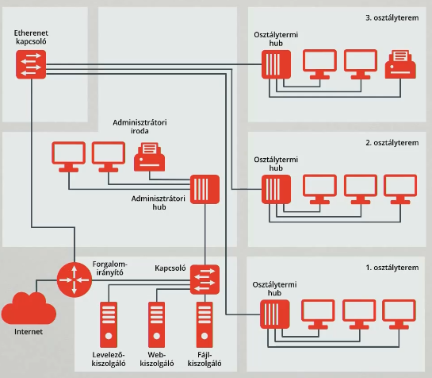
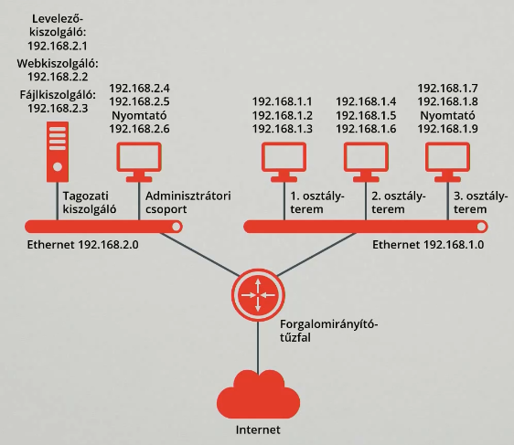

Hálózati topológia
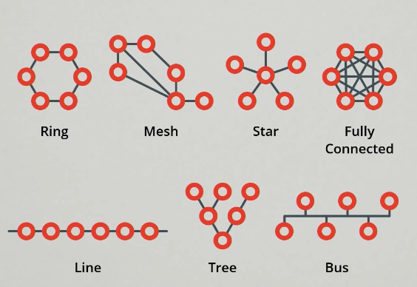

Protokoll
A protokollok egy adott kommunikáció során alkalmazott szabályok és megállapodások összege.
Definiálják az üzenetküldés és a szállítás részleteit. | -Üzenetformátum
 | -Üzenetméret
 | -Időzítés
 | -Beágyazás
 | -Kódolás
 | -Szabányos üzenetminta
Üzenetkódolás | -A hálózaton át küldött üzenetet először a küldő állomás bitekké konvertálja.
 | -Minden bitet hangmintává, fényhullámmá vagy elektromos impulzussá kódol, annak függvényében, hogy milyen hálózati közegen fogja a biteket továbbítani.
 | -A célállomás fogadja z üzenetet, értelmezéséhez dekódolja a jeleket.
Üzenetformázás

Időzítés | -Hozzáférési mód: A hozzáférési mód meghatározza, hogy mikor küldhet valaki üzenetet.
 | -Adatfolyam-vezérlés: Mennyi információt lehet küldeni és milyen gyorsan.
 | -Válaszidő túllépése: Ha nem érkezik válasz elfogadható időn belül, akkor feltételezi, hogy már nem jön válasz, és ennek megfelelően reagál.

Üzenet sémák
Unicast: Az egy-az-egyhez üzenetsémára az egyedi kifejezést használjuk, ami jelzi, hogy csak egyetlen címzettje van az üzenetnek.
Multicast: Csoportos küldés, több címzett.
Anycast: Csoportos küldés, több címzett, de ha az egyik megkapja a többihez már nem jut el.
Broadcast: A hálózaton egy időben az összes állomásnak meg kell kapnia az üzenetet.

Az Ethernet
Ethernet protokoll | -A vezetékes helyi hálózatban a leggyakrabban használt protokollkészlet az Ethernet.
 | -Meghatározza az üzenet formátumát, az üzenet méretét, az időzítést, a kódolást és az üzenetsémákat.
 | -A kereteket a Protokoll Adat Egységnek (PDUs - Protocol Data Units) is nevezik.
Ethernet hálózatok hierarchikus felépítése A hierarchikus tervezésnek három alaprétege van: | -Hozzáférési réteg: A helyi Ethernet hálózaton az állomásoknak biztosít kapcsolódást
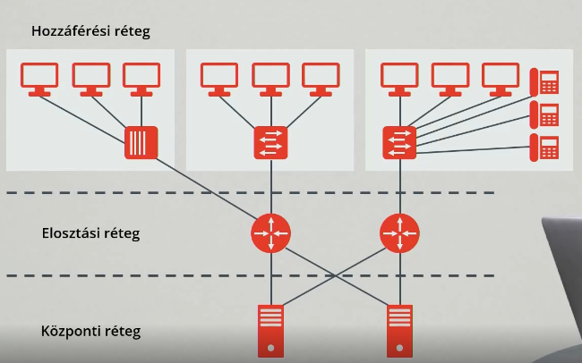
 | -Elosztási réteg: Kisebb helyi hálózatokat kapcsol össze.
 | -Központi réteg: Nagy sebességű kapcsolatot teremt az elosztási réteg eszközei között.

Az Internet
Az Internet számítógépes hálózatok világméretű összessége, melyek az információk cseréjéhez egységes szabványokat használva, együttműködnek egymással.
Az Internet, a hálózatok hálózata, amely kapcsolatot teremt a világ minden országának felhasználói között.

ISP (Internet Service Provider)
Ha csatlakozni szeretnénk az Internethez, valamilyen ISP segítségével tehetjük meg.
Az ISP egy vállalat, mely kapcsolatot és támogatást biztosít az Internet eléréséhez.
Nyújthatnak egyéb szolgáltatásokat is, úgymint az elektronikus levelezés és webes tárhelyszolgáltatás.
Az internetszolgáltatók méreteikben az egészen kicsitől a nagyon nagyig terjedhetnek.

TCP/IP
Az Internet hivatkozási modellje. Két legjelentősebb protokolljáról kapta a nevét.
Lehetővé teszi tetszőlegesen sok hálózat zökkenőmentes összekapcsolását.
A TCP/IP a világ bármely két pontján (vagy azon kívül) levő számítógépek között biztosít adatkommunikációt.
Az Amerikai Védelmi Minisztérium definiálta, mert egy olyan hálózatot kívánt létrehozni, amely minden körülmények között - még egy atomháború esetén is - működőképes marad.
Négy réteget tartalmaz: az alkalmazási réteget, a szállítási réteget, az Internet réteget és a hálózati réteget.
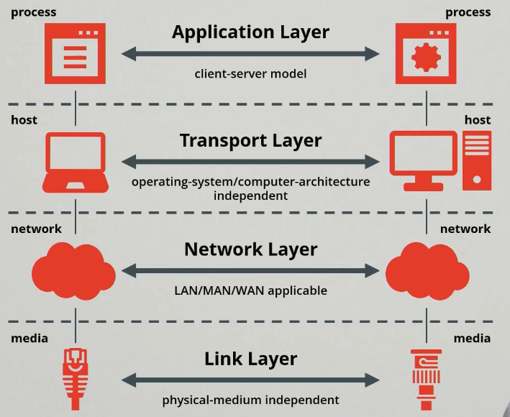
 | Alkalmazás réteg
 | Itt mindazon szabványokat találjuk meg, melyek az egyes konkrét alkalmazásokból, illetve alkalmazásokba érkező adatfolyamok előfeldolgozásához szükségesek, vagyis a megjelenítést, a kódolást és a párbeszédszabályozást.

 | Szállítási réteg
 | Ez a réteg kapja meg az elszállítandó adatokat és állítja össze belőlük a csomagokat.
 | A szolgáltatás minőségi kérdéseivel foglalkozik, vagyis a megbízhatósággal, az adatfolyam-vezérléssel és a hibajavítással.
 | Transmission Control Protocol (TCP)

 | Internet réteg
 | A címzés a borítékon.
 | Ebben a rétegben kap címet mind a feladó, mind a címzett.
 | eEz a réteg felelős azért, hogy a csomag tudja, merre kell mennie, amíg célba nem jut.
 | Internet Protocol (IP)

 | Hálózati réteg
 | Ebben a rétekben történik meg az egyes csomagok tényleges elszállítása a feladótól a címzettig.
 | Itt elsősorban a hálózat hardveres megvalósításához kötődő szabányokat találjuk

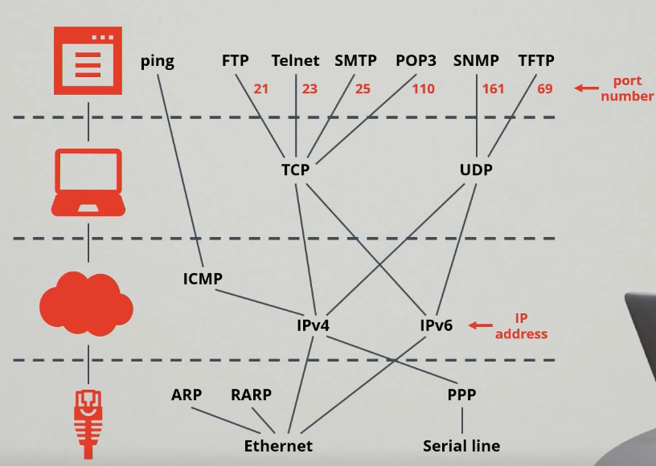

TCP (Transmission Control Protocol)
Összeköttetés-alapú
Megbízható
A kimenő üzeneteket szegmensekre bontja
A célállomásnál újra összeállítja az üzeneteket
Mindent újraküld, amit a vevő nem tudott venni
A bejövő szegmensekből visszaállítja az üzeneteket

UDP (User Datagram Protocol)
Összeköttetés-mentes
Nem biztosítja szoftveresen a szegmensek megérkezését (nem megbízható)
Valós idejű adatküldésnél előnyös (streaming)
Kisebb helyigénnyel tárolja az adatokat
Nagyobb teljesítmény
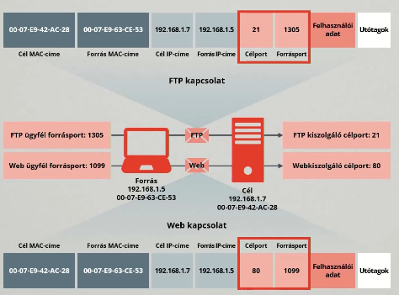

Port
Mind a TCP, mind az UDP protokoll porszámok vagy más néven, csatlakozószámok (socket number) segítségével kommunikál a felsőbb rétegekkel.
A port egy számszerű azonosító minden egyes szegmensben, amely a párbeszédek és a kért célszolgáltatások nyomon követésére szolgál.
Minden üenet, melyet egy állomás elküld, tartalmaz mind egy forrás-, mind egy célportot.
A portszámok segítségével tudják megkülönböztetni a hálózaton egy időben folyó "beszélgetéseket".
A 255 alatti számok nyilvános alkalamzásokhoz tartoznak.
A 255-től 1023-ig terjedő számokat a piaci alkalmazásokat fejlesztő cégek használhatják. (Az első játék, ami saját portszámot kapott a DOOM volt - 666)
Az 1023 feletti tartományra nem vonatkozik szabály.

Célport
Az ügyfél, elhelyez egy célport számot a szegmensben. (pl.: 80-as port, HTTP).
Alaphelyzetben a webkiszolgáló a 80-as port-ot hallgatja, így ő fogja a kérést kiszolgálni.
Egy kiszolgáló párhuzamosan több szolgáltatást is kínálhat (pl.: egy kiszolgáló web szolgáltatást nyújthat a 80-as porton, ugyanakkor FTP csatlakozás felépítését is kínálhatja a 21-es porton.)

Forrásport
A forrásport számot véletlenszerűen generálja a küldő eszköz a két eszköz közötti párbeszéd azonosítására.
Ez párhuzamosan több párbeszédet tesz lehetővé. Más szóval ugyanabban az időben.
Egy eszközön egyszerre több alkalmazás is kérhet HTTP szolgáltatást egy web kiszolgálótól.
Az elkülönített párbeszédek nyomon követése a forrásportokon alapszik.

MAC address
A MAC-cím (Media Acces Control) egy hexadecimális számsorozat, amellyel még a gyárban látják el a hálózati kártyákat.
A hálózat többi eszköze a MAC-címet használja a hálózat előre meghatározott portjainak azonosítására.
Minden kártyának saját MAC-címe van. A címet a szabványügyi hivatal adja ki a gyártónak, és ezt a gyártó fizikailag beégeti a kártyáiba.
A MAC-címek hossza 48 bit, ami 12 hexadecimális számjeggyel ábrázolható.
Az első hat hexadecimális számjegy azonosítja a gyártót. Ezt a címrészt egyedi szervezetazonosítónak (OUI) nevezzük.
A fennmaradó hat a készülék sorozatszáma.
Ezek a címek be vannak égetve a kártya csak olvasható (ROM) memóriájában és ezt a rendszer a hálózati kártya inicializálásakor átmásolja a véletlen hozzáférésű (RAM) memóriába.
Mivel a MAC-cím a hálózati kártyán található, ha a számítógépbe másik hálózati kártyát szerelünk be, az állomás fizikai címe az új kártya MAC-címére változik.
A rendszer a MAC-címeket hexadecimális (16-os alapú) formában rögzíti. A MAC-címeket kétféle képpen szokták jelölni: 0000.0c12.3456 vagy 00-00-0c-12-34-56
Amikor egy forrásállomás adatot küld a hálózaton, az adatban a célállomás MAC-címe is szerepel.
A hálózati készülékekben lévő hálózati kártyák megvizsgálják, hogy az adatcsomagban levő célállomás fizikai címe megegyezik-e az ő MAC-címükkel.
Ha nem, a hálózati kártya figyelmen kívül hagyja az adatcsomagot, mely tovább halad a következő állomásra.

IP cím (logikai cím)
Egy egyedi hálózati azonosító, amelyet az IP segítségével kommunikáló számítógépek egymás azonosítására használnak.
Minden, az internetre kapcsolt számítógépnek van IP-címe, de egy-egy konkrét cím nem kötődik feltétlenül egy-egy géphez: | egyes gépeknek több címük is lehet
 | vagy több gép osztozhat egy címen
 | vagy a gép IP-címe rendszeresen (DHCP) változhat
Az internetet használó számítógépek minden tranzakció során megadják IP-címüket, ami révén elvileg be lehet azonosítani az adott gép helyét és tulajdonosát.
Az IP-cím számos országban, többek között Magyarországon is személyes adatnak számít.
Hierarchikus, 32 bites (IPv4) címek | hálózatot azonosító rész,
 | hosztot azonosító rész
pl.: 193.224.106.3
Ponttal elválasztott decimális jelölés - a 4 bájt értéke decimálisan (Dotted Decimal Format)
Az első három oktett (pl.: 192.168.18) azonosítja a cím hálózati részét,
az utolsó oktatt (pl.: 57) azonosítja az állomást

Alhálózati maszk (Subnet Mask)
Minden IP cím mellett van egy alhálózati maszk, mely jelöli, hogy az IP cím mely része a hálózat, és mely része a hosz azonosító.
Az alhálózati maszkot összehasonlítjuk az IP címmel, balról jobbra, bitről bitre.
Az egyesek az alhálózati maszkban a hálózati részt jelentik, a nullák jelentik az állomás részt.
Otthoni hálózatban a 255.0.0.0 (8bit), 255.255.0.0 (16 bit) és 255.255.255.0 (24 bit) a leggyakoribb maszk.
Példa: IP: 192.168.18.57, maszk: 255.255.255.0 IP címek: 1-254 192.168.18.0 a hálózati cím 192.168.18.255 broadcast cím Subneteléssel feloszható a hálózat alhálózatokra 127.0.0.1/255.0.0.0 loopback

NAT
Hálózati címfordítás (Network Address Translation)
Segítségével egy belső privát hálózat gépeinek IP címeit teljesen elrejthetjük a külső hálózat nyilvánossága elött.
A gépek úgy kerülnek kapcsolatba az Internet publikus hálózatával, hogy ún. átjáró (gateway) gépen, a NAT-oló gépen keresztül kapcsolódnak.
A továbbítás során kicseréli a belső hálózat IP címet a saját, publkus IP címére. A külső hálózatból érkező válasz üzenetcsomagoknál ennek az ellenkezőjét teszi, azaz visszacseréli a célállomás IP címét, a belső hálózati IP címre, és a csomagot a belső hálózatra továbbítja.

DNS táblák
A tartomány olyan számítógépek csoportja, amelyek földrajzi helyük vagy üzleti funkciójuk szerint összetartoznak.
A tartományok az Internet címzési problémáját hivatottak megoldani. | .hu - Magyarország
 | .us - Egyesült Államok
 | .edu - oktatási helyek
 | .com - kereskedelmi helyek
 | .gov - kormányzati helyek
 | .org - nonprofit helyek
 | .net - hálózati szolgáltatók

DNS Szerver
Olyan hálózati készülék, amely a tartományneveket kezeli, és az ügyfélprogramok kérésére megadja a tartománynevekhez tartozó IP-címeket.
A DNS-rendszer hiearchikusan rendezett DNS-kiszolgálókból áll.
Ha a helyi DNS-kiszolgáló ismeri az adott tartománynévhez tartozó IP-címet, akkor az kérésre elküldi az ügyfélnek.
Ha nem ismeri az IP-címet, akkor továbbítja a kérést a hierarchiában közvetlenül fölötte álló DNS-kiszolgálónak.

SSL/TLS
Transport Layer Security (TLS)
Elődje a Secure Sockets Layer (SSL)
Titkosítási protokollok
Az Interneten keresztüli kommunikációhoz biztosítanak védelmet.
Pl: https is ezt használja (banki szféra, online vásárlás, stb…)
A kliens szerver kapcsolódás egy handshake procedúrán keresztül történik. Ezalatt a kliens és a szerver bizonyos parapéterek összehangolásával biztonságos kapcsolatot létesít egymás között.

Hálózati Kártya
A hálózati kártyák (NIC) nyomtatott áramoköri lapok, amelyek a számítógépek alaplapján vagy perifériáján levő busz csatlakozójába illeszthetőek.
Feladatuk a számítógép és a hálózat átviteli közek összekapcsolása.
1. rétegbeli eszköznek tekinthető
A világ minden hálózati kártyája egyedi azonosítóval, az ún közegelérési (Media Access Acontrol, MAC) címmel rendelkezik.

Repeater (jelismétlő)
Nagy távolságok esetény jelismétlőkkel erősítik a jeleket, hogy azok ne haljanak el.
Feladata a hálózati jelek bit szintű erősítése és újbóli időzítése.
Lehetnek kétportosak, de a mai ismétlők már modulárisan bővíthetőek vagy többportosak.
HUB: multiport repeater (többportos ismétlő)
1. réteg

HUB
A hubokat tipikusan helyi hálózatokban használják számítógépek és más eszközök összekötésére.
Egyes hubokat passzív eszközöknek neveznek, mert pusztán többfelé osztják a jelet.
A passzív HUBok a beérkező csomagokat válogatás nélkül minden az adott HUBra csatlakozó hálózati eszköznek továbbítják.
A legmodernebb hubok aktívak, vagyis az áramforrásból kapott energiával felerősítik a hálózati jeleket.
1. réteg

Bridge (Híd)
A Bridge feladata a forgalom optimális továbbítása a LAN-on.
Minden hálózati eszköz rendelkezik egy egyedi MAC-címmel, a híd ez alapján dönti el, hogy továbbítja -e az adatot.
2. réteg

Switch (kapcsoló)
Első látásra gyakran HUBnak látszik.
Olyan eszköz, amely hubként biztosít kapcsolatot, és hídként szabályozza a forgalmat minden portján.
A kapcsoló a MAC-címek alapján dönt a kapcsolás irányáról.
2. réteg

Router (forgalomirányító)
Feladata a bejövő csomagok megvizsgálása, a legjobb hálózati útvonal kiválasztása.
Csomagok átkapcsolása a megfelelő kimenő portra.
A nagyméretű hálózatok legfontosabb forgalomirányító eszközei.
Az útválasztás 3. rétegbeli információ - a hálózati cím - alapján végzik.
Különböző 2. rétegbeli technológiák - például LAN és WAN - összekapcsolása is képesek.

Gateway (átjáró)
Különöző protokollokat használó hálózatokat összekapcsoló eszköz.
A Gateway feladatát egy router is el tudja látni.

ipconfig
Megkapjuk az egyes interfészeinknek az IP-címeit, DNS szervercímeket, stb…
Az ipconfig /all parancs segítségével részletesebb adatok nyerhetőek ki.
A cache-ben lévő DNS szerverek lekérdezhetőkek az ipconfig / displaydns paranccsal
A tábla pedig kiüríthető az ipconfig /fkushdns

ping
Parancs: ping server
Távoli számítógép elérhetőségének ellenörzése bytes: A küldött csomagok mérete time: mennyi idő után érkezett válasz ttl: Time To Live (TTL) az adatcsomagok élethossza.

Tracert, pathping
Útvonal keresése
Maximum 30 ugrás

nslookup
Az nsloopup parancs segítségével indíthatunk manuálisan DNS kérést egy adott web-szerverre vonatkozóan.
Pl.: nslookup www.google.com
A válasz első része tartalmazza a kiszolgáló nevét és IP-címét
A válasz második felében egy nem mérvadó (non-authoritative) választ kaptunk, ami annyit jelent, hogy a válasz valamely DNS szerver cache-éből került ki.
Először futtassunk paraméter nélkül az nslookup parancsot, majd utána adjuk meg a szerver nevét.

netstat
Megjeleníti a hálózati kapcsolatokat (kimenő és bejövő kapcsolatokat egyaránt), az irányítótáblákat, és más egyéb hálózati statisztikákat.

Windows
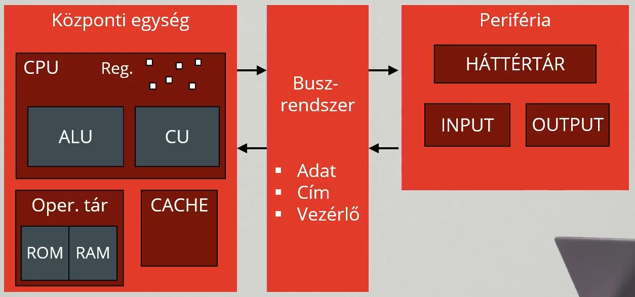
Neumann elvek
Teljesen elektronikus működés
Kettes számrendszer használata
Balső memória használata
Tárolt program elve
Soros utasítás-végrehajtás
Univerzális felhasználhatóság (Turing gép)
Szerkezet: öt funcionális (ALU, CU, Memória, I/O)

CPU
Feladata:
A futtatott program utasításainak értelmezése és végrehajtása
Az utasításokkal kapcsolatos matematikai műveletek elvégzése

Főbb részei:
CU - vezérlő egység: gondoskodik az időzített működésről
ALU - aritmetikai és logikai egység: a tényleges műveletvégzésért felelős
Regiszterek, cache

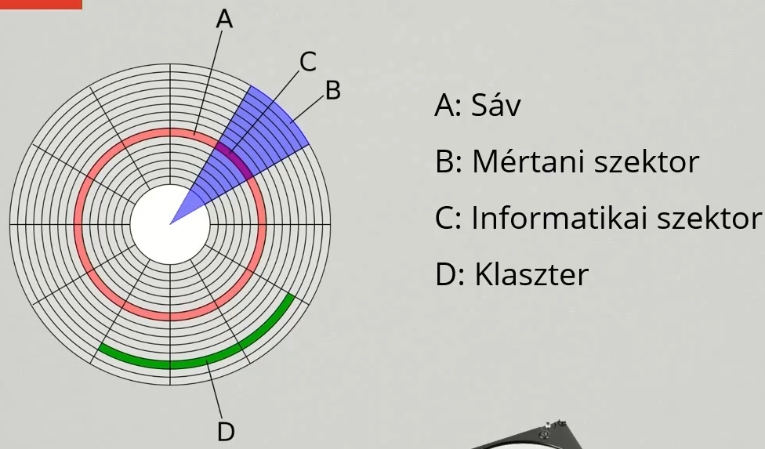
Alaplap
A csatlakozó eszközök un. Buszok segítségével tartják a kapcsolatot az alplappal.
Ezek a cím, adat és vezérlő buszok.

Háttértár - HDD
Egy fizikai winchestert több részre, úgynevezett partícióra oszthatunk, és valójában ezek kapnak betűjelet
Cache memória (gyorsítótár): kiegyenlíti a winchester és a RAM közötti sebességkülönbséget. (8 - 128 MB)
Olvasási és írási sebesség: 50-150 MB/sec

Háttértár - SSD
Félvezetős memóriát használó adattároló eszköz.
Nem tartalmaz mozgó alkatrészeket.
Hangtalan, kevés hőt termel, nincsenek a mechanikából adódó késleltetések.
Alacsony fogyasztás.
Akár több GB/s írási olvasási sebesség.

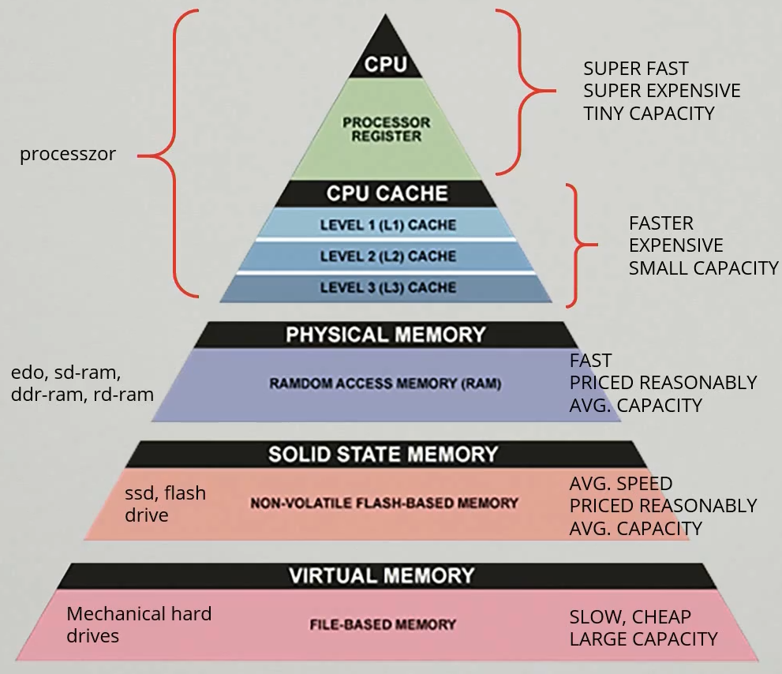
Memóriahierarchia - Regiszterek
A processzor belső tárolói. (10-1000)
Azok az adatok tárolódnak benne, amelyek éppen feldolgozás alatt állnak a processzorban.
Mérete: …, 32bit, 64bit
Elérési idő: ~0,4ns

Memóriahierarchia - Cache
Processzor átmeneti gyorsítótára
A gyakran használni kívánt adatokat átmenetileg tároljuk.
Többszintű: L1 (64KB, 1,5ns) L2 (256KB, 5ns) L3 (24MB, 20ns)

Memóriahierarchia - RAM
Írható olvasható memória.
A RAM tárolja a CPU által végrehajtandó, futó programokat és a feldolgozásra váró adatokat.
Állandó energiaellátást igényel.
Mérete több GB
Elérési idő: ~ 100ns

Memóriahierarchia - Virtuális memória
Merevlemez egy elkülönített része (vagy SSD)
Akkor van rá szükség, ha elfogyott a RAM, de szükség van még memóriára.
Mérete általában a fizikai méretének függvényében automatikusan kerül beállításra
Elérési idő: ~4ms

Kernel (mag)
Memóriakezelés
Perifériakezelés
Állománykezelés
Hibakezelés
Védelem
Naplózás

Shell (héj)
Felhasználói felület biztosítása
Alkalmazások futásának kezelése

API (alkalmazói programozási interfész):
Illesztési felület a rendszermag és az alkalmazási alrendszer között.
API segítségével lehetséges egy programrendszer szolgáltatásait használni anélkül, hogy annak belső működését ismernénk
Az API-t rendszerhéj és a szervizprogramok is használják.

Utility-k (Szervizprogramok)
Adminisztratív
Információs
Üzemeltetési feladatokat végeznek

Szolgáltatások
Általában egy háttérben futó alkalmazás, folyamat.
Általában nincs külön kinevezett felhasználói felületük.
Többnyire egy adott funkciót teljesítenek alacsony szinten.
Futtatása: WIN + R, services.msc

Taskmanager

Fájlok
A fájlformátum azon eljárásnak meghatározása, hogy egy számítógépes adat miképpen tárolható fizikai adathordozón, és hogyan jeleníthetó meg egységes módon.
A különböző információk részére különböző formátumok léteznek.
A programok a fájlokat mint adatfolyamokat használják.

Fájltársítások
A fájlformátum azon eljárásnak meghatározása, hogy egy számítógépes adat miképpen tárolható fizikai adathordozón, és hogyan jeleníthető meg egységes módon.
Parancssorosan: assoc
Grafikusan: Gépházból
A registry tárolja a társításokat
A fájlkiterjesztés (extension), segíti az operációs rendszer és a felhasználói programokat abban, hogy azonosítsa az állomány típusát.

Registry
Rendszerleíró adatbázis
Helyettesíti a rendszerek legtöbb .ini állományát, valamint az MS-DOS konfigurációs fájljait, mint például az AUTOEXEC.BAT és CONFIG.SYS fájlokat.
Öt gyökérkulcsot tartalmaz.
Az alkulcsok (röviden kulcsok) újabb alkulcsokat is tartalmazhatnak.
A Windows telepítésekor létrejött kezdeti konfigurációjának leírása, és változások
A telepített programok listája
Fájlkiterjesztésekhez társított alkalmazások
Automatikusan induló programok listája
A felhasználói profilok
Hardverösszetevők
A használt portok
A fájltípusokhoz társított ikonok, a felbukkanó üzenetek szövege, az akutális asztal témja és rendszerstílusok, stb…
A hive (kaptár) egy kulcs minden alkulácsnak és bejegyzésének összessége, struktúrája.
A registry a lemezen különféle hive-fájlok formájában van tárolva
A registry nem case-sensitive.
HKEY_CLASSES_ROOT-HKCR: Az itt tárolt információk határozzák meg, hogy egy adott kiterjesztésű fájét mivel nyisson meg a Windows.
HKEY_CURRENT-USER-KHCU: A bejelentkezett felhasználó adatait tárolja.
HKEY_LOCAL_MACHINE - HKLM: A számítógéppel kapcsolatos összes hardver és szoftver konfigurációs adatokat tartalmazza.
HKEY_USERS - HKU: minden egyes felhasználói profilhoz tartoik egy alkulcs, a HKCU ennek alkulcsa.
HKEY_CURRENT_CONFIG - HKCC: csupán egy link az aktuális hardverprofilra.

DLL
A DLL (Dynamic Link Library, "dinamikus csatolású/hivatkozású könyvtár").
A DLL-ek főként különböző függvényeket tartalmaznak.
Lényege, hogy több program is használhatja ugyanazokat az eljárásokat, így memóriát és lemezterületet takarítva meg. (Pl.: Print)
Egy-egy alkalmazáshoz általában több DLL is tartozik.

Paranccsor
A cmd.exe a %Systemroot%\System32 könyvtárban található
A WIN + R, cmd parancs futtatásával indítható vagy
Felhasználói jogokkal: WIN +x, p
Adminisztrátorként: WIN + x, n
A parancssor jellegzetes eleme a prompt. A prompt jele >. A prompt további információkat is tartalmazhat, mint példáult az aktuális könyvtárat, dátumot, felhasználót.
A villógó kurzor jelzi, hogy a parancssor interaktív üzemmódban van a rendszer parancsok fogadására készen áll
Az ablak címsorára jobb gombbal kattintva, a tulajdonságokat kiválasztva lehetőségünk van a színeket, betűtípust, ablakméretet és minden egyebet testre szabni.
ALT + ENTER: Teljes képernyő
TAB: Automatikus fájl/mappanév kiegészítés
RIGHT CLICK: Beillesztés
ARROW UP: Előző parancs
ARROW DOWN: következő parancs
CRTL + C Parancs megszakítása
SELECT RIGHT CLICK: A kijelölt rész beillesztése a prompt után
F7: Parancselőzmények
parancsnév [kapcsolók] [paraméterek] | pl.: copy /y file1
help: Az összes belső parancs kilistázása
help command vagy command /?: Súgó megjelenítése az adott parancsról.
exit: Kilépés
cd/chdir: Aktuális útvonal kiíratása
cd..: Ugraás egy mappával fejlebb
cd\: Kilépés a gyökérkönyvtárba
cd path: Ugrás az adott elérési útvonalra.
d: : Másik lemezre váltás
dir: Könyvtár tartalmának kilistázása
md/mkdir: Könyvtár létrehozása
rd/rmdir: Könyvtár törlése
copy: Fájlok másolása
copy con: Fájl létrehozása
type: Fájl tartamának kiírattatása
move: Fájl vagy könyvtár mozgatása
xcopy: Fájl vagy könyvtár másolása (/e vagy /s kapcsolóval)
ren/rename: Fájlok, könyvátrak átnevezése
del: Fájlok, könyvtárak törlése

Parancssor- Helyettesítő karakterek
?: Egy (bármilyen) karakter behelyettesítése. Pl.: dir email.htm? Kilistáz minden email nevű fájlt, aminek a kiterjesztése htm-el kezdődik
*: Tetszőleges számú karakter behelyettesítése Pl.: dir *.html Kilistáz minden html kiterjesztésű fájlt
>: Parancs kimenetének fájlba írása Pl.: dir > list.txt A list.txt-bebeleírja az aktuális könyvtár tartalmát.
>>: Parancs kimenetének tartalmát hozzáfűzi a fájlhoz. Pl.: dir >> list.txt A list.txt fájl végére beleírja az aktuális könyvtár tartalmát.

Futtatható állományok - .com
Az angol command szóból ered az elnevezése.
Bináris fájl.
A com fájlok voltak a DOS első futtatható állományai.
Egyszerű felépítésűek, maximum 64 KB méretűek.
A .com fájlokban a programról semmi kísérőinformáció nem található, a fájl csak magát az egyetlen programszegmenst tartalmazza.

Futtatható állományok - .exe
Az executable (végrehajtható) szóból származik.
Bináris fájl.
A Microsoft DOS és Windows operációs rendszerein futtatható állományok, speciális. Magas szintű programnyelven íródnak, majd gépi kóddá fordítják őket, tehát egyszerű szövegszerkesztővel nem szerkeszthetőek.
Az .exe fájlok elején mindig található egy fejléc, azaz egy információs tömb, amely nélkülözhetetlen a program elindításához. (pl.: a DLL-ek használata)

Futtatható állományok - .bat
Kötegelt (batch) állomány.
Egy egyszerű szövegszerkesztővel szerkeszthető állomány, ami CLI parancsokat tartalmaz, melyek egymás után végrehajtódnak az értelmező segítségével.
A többször használatos, hosszabb utasítások ismételt begépelésétől megkímélhetjük magunkat

Futtatható állományok - .cmd
A .cmd kiterjesztés a Windows-al, illetve a 32 bites rendszerektől kezdve használatos.
Ezen felül az egyetlen eltérés, hogy a cmd file az ERRORLABEL környezeti változó értékét sikeres végrehajtás esetén is megváltoztatja, míg a .bat csak hiba esetén.

Sorrendben: COM EXE BAT CMD

